Sheet1
議題 | FSWの品質確認方法の検討

 | 橘高参与、土屋課長、武田係長、舛宗係長代理、谷中主任、藤永、ラムヤ |  | 2023-04-27
 |  |  | 記：小川
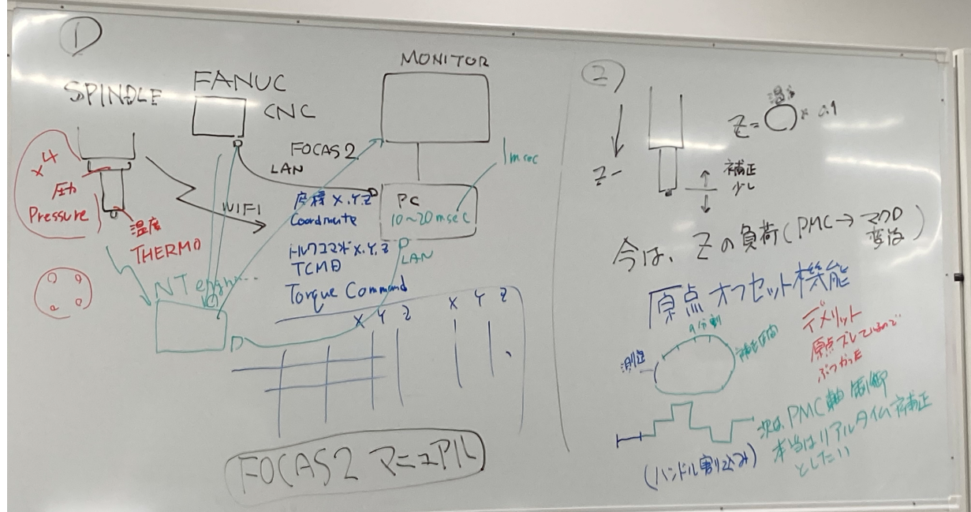

Item 1 | FSWの加工中の状態をモニタへグラフ表示を行う方法を検討する。
Item 2 | FSWの加工中のZ軸補正方法を検討する。

Item 1 | FSWの加工中の状態をモニタへグラフ表示を行う方法を検討する。

 | Spindle ホルダにセンサを内蔵して、WIFIで値を取得する。
 | 取得は、NT engineering のContollerが取得後、ホーコスが準備するPCに受け取る。
 |  | 温度
 |  | 圧力
 | PCは、FANUC CNCとEthernetで接続し、focas2（Fanucが準備した関数）を利用してNCから情報を取得する。
 |  | 座標 coordinate X,Y,Z
 |  | トルクコマンド TCMD Toruque command X,Y,Z

 | これらをCSV等のデータとして保存し、グラフ化する。
 | トレーサビリティのために、取得したCSVは残していく

Item 2 | FSWの加工中のZ軸補正方法を検討する。
 | Z軸の位置を補正しながらFSWを行う。
 | 現状は、測定区間で測定後、補正区間は補正を行っている。（リアルタイム補正でない）
 | →リアルタイム補正を行いたい。

 | 現状は、「原点オフセット機能」を使用しているが、デメリットもあり、PMC軸制御に変更する予定

 | リアルタイム補正を行う材料は、温度なのか、圧力なのか、レニショーで測定した面データなのか未定

